表紙
オーナー様管理台帳（ＣＲＭ）
詳細設計書

サブシステム名： |  | 物件情報

機 能 名： |  | 物件基本情報

 | 最終更新日 |  | ： | 2016/9/27

 | 最 終 版 数 |  | ： | 1.3

画面遷移
カテゴリ | 詳細設計書 | オーナー様管理台帳（ＣＲＭ） |  | 作成者 | 李煜周 | 作成日 | 2015-05-12 | 版番
サブシステム | 物件情報 | 物件基本情報 |  | 更新者 | 蔡薇薇 | 更新日 | 2016-03-21 | 1.2
ＩＤ | CRMG030100 | 名称 | 画面遷移

ID：CRMG010100
トップページ（一般ユーザ）
ID:CRMG030100
物件基本情報

ID：CRMG030400
入居者情報
「物件情報を確認する」リンク押下
入居者情報タブリンク

基本情報タブリンク

ID：CRMG030200
建築工事発注情報

基本情報タブリンク
ID：CRMG030500
部屋設備

建築工事発注情報リンク
基本情報タブリンク

部屋設備タブリンク
ID：CRMG030300
入居者募集状況

基本情報タブリンク
ID:CRMG020100
オーナー様基本情報
入居者募集状況
タブリンク
オーナー様名リンク押下

ID:CRMG030101
物件所在地地図表示
地図ボタン押下
ID:CRMG030600
退去補修・リフォーム工事履歴

基本情報タブリンク

退去補修・リフォーム工事タプリンク
商品パンフレット説明

商品パンフレットダウンロード押下

画面遷移

ポップアップ

画面レイアウト
カテゴリ |  | 詳細設計書 | オーナー様管理台帳（ＣＲＭ） |  | 作成者 | 李煜周 | 作成日 | 2015-05-12 | 版番
サブシステム |  | 物件情報 | 物件基本情報 |  | 更新者 | 蔡薇薇 | 更新日 | 2016-09-09 | 1.3
ＩＤ |  | CRMG030100 | 名称 | 画面レイアウト

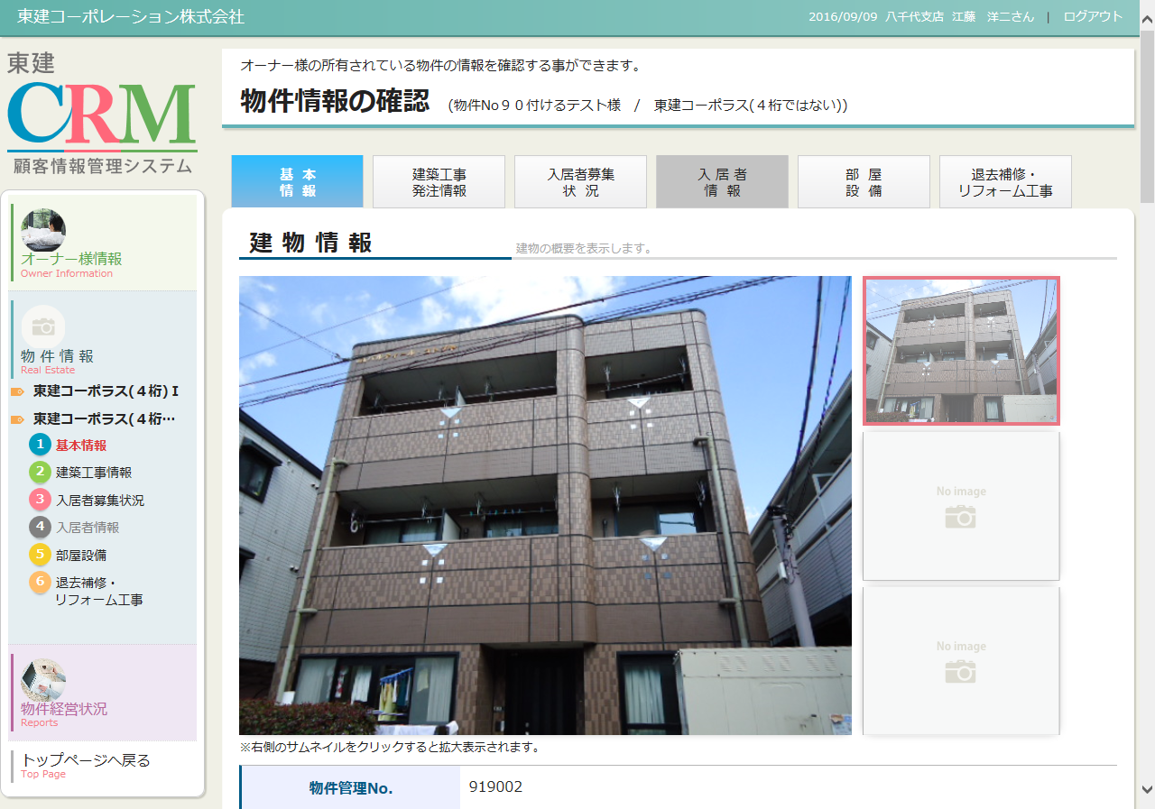

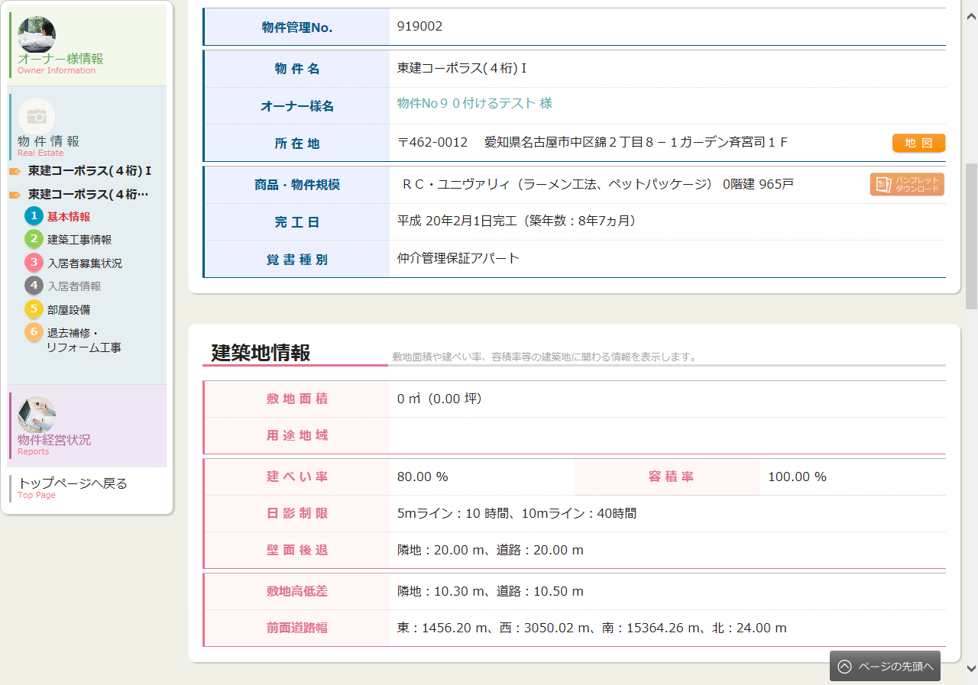

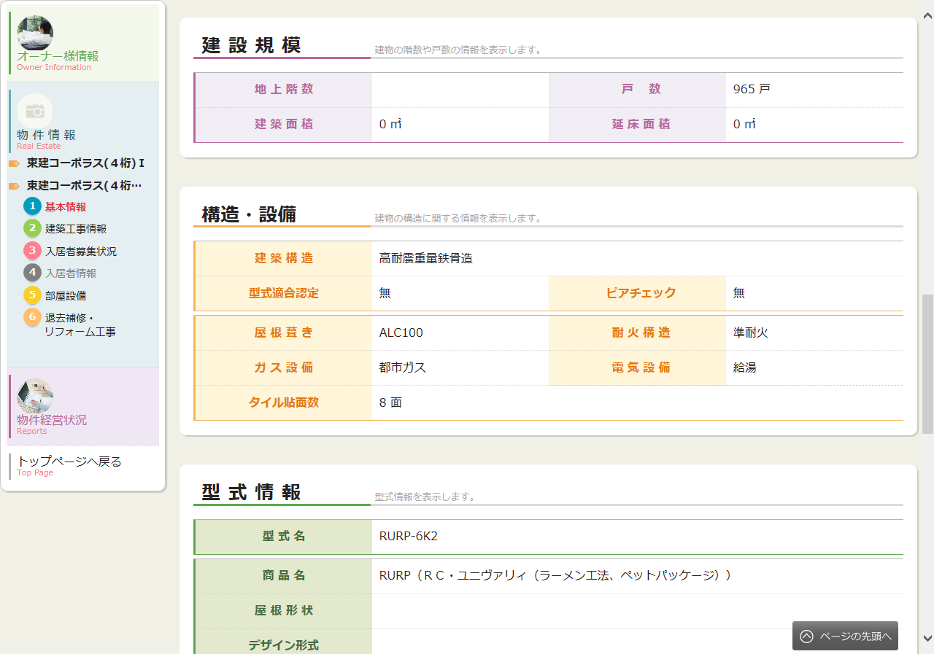

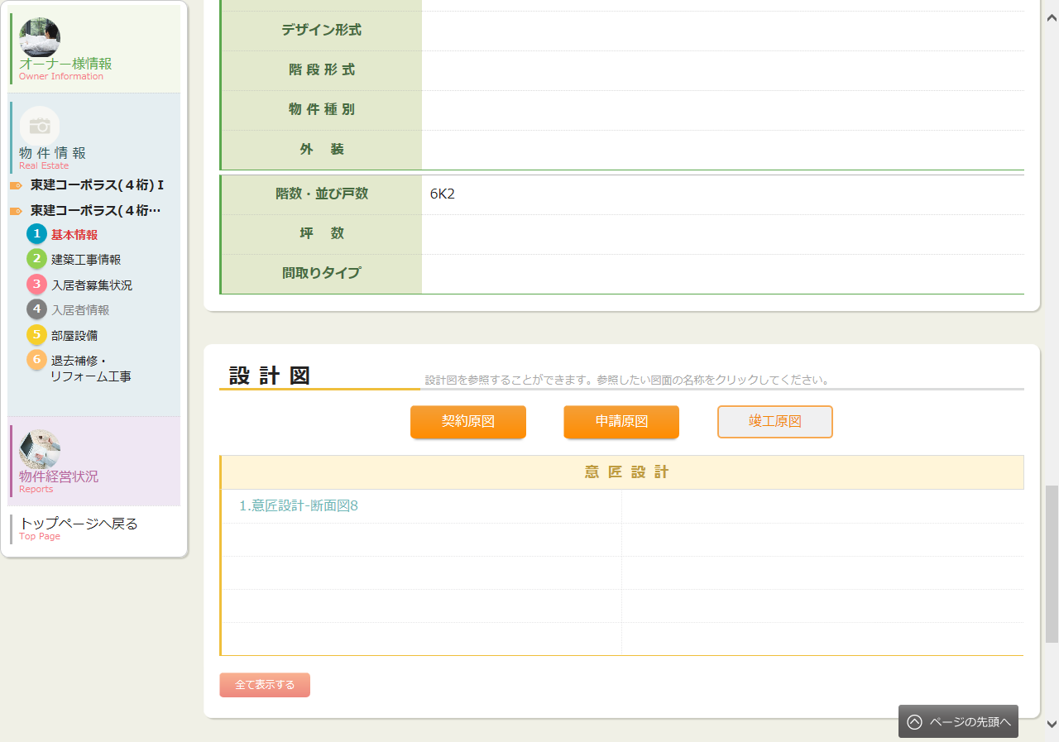

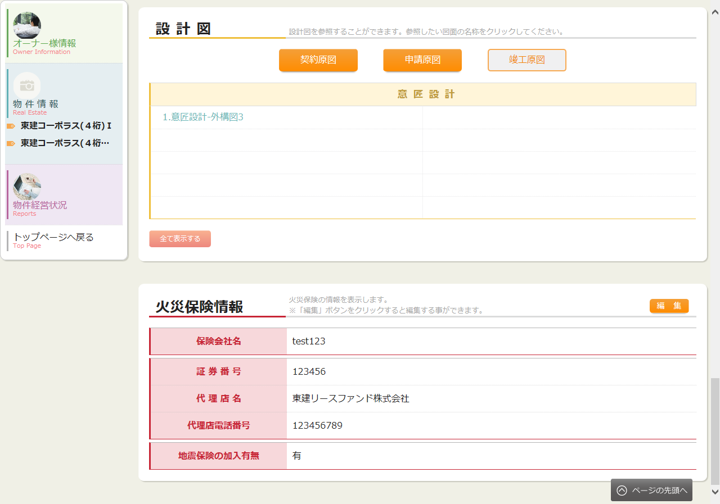

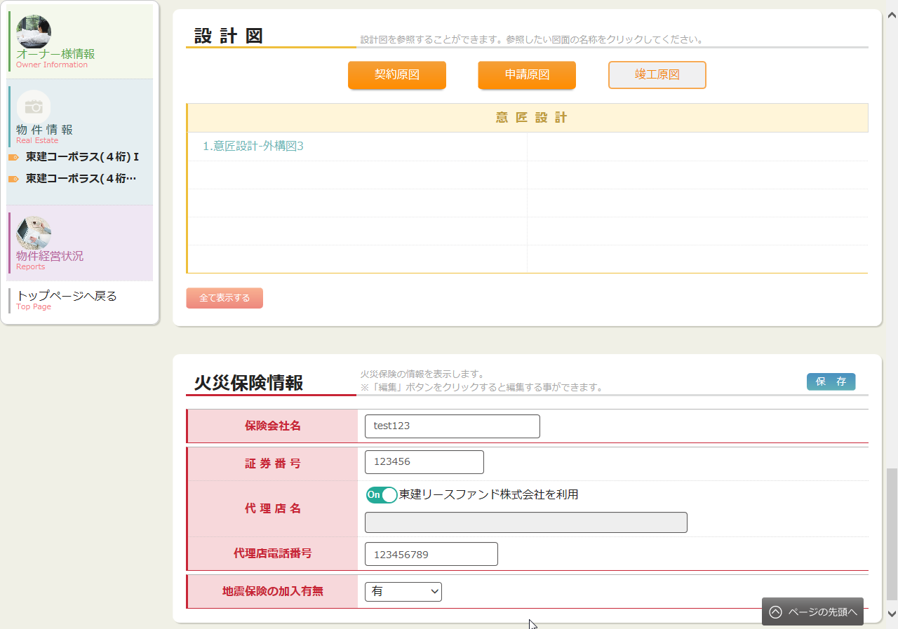
 | 編集モード

処理フロー
カテゴリ |  | 詳細設計書 |  | オーナー様管理台帳（ＣＲＭ） |  |  |  |  |  | 作成者 | 李煜周 | 作成日 | 2015-05-12 | 版番
サブシステム |  | 物件情報 |  | 物件基本情報 |  |  |  |  |  | 更新者 | 李煜周 | 更新日 | 2016-07-12 | 1.3
ＩＤ |  | CRMG030100 |  | 名称 |  | 処理フロー

 | フロー名 |  | 1.画面初期化処理(A000)

開始

AS400

A001 引数取得
ログ情報

Produce物件情報

Success21物件情報

共通マスタ
A002 画面初期情報取得

設計図情報

A003 画面表示処理

TOKEN.物件データ

終了

メッセージ
画面
条件分岐
データ
処理
開始・終了

 | フロー名 |  | 2.外観サムネイルクリック処理(B000)

開始

B001 外観サムネイルクリックする

終了

メッセージ
画面
条件分岐
データ
処理
開始・終了

 | フロー名 |  | 3.オーナー様リンク押下処理(C000)

開始

C001 オーナー様リンクをクリック

終了

メッセージ
画面
条件分岐
データ
処理
開始・終了

 | フロー名 |  | 4.編集ボタン押下処理(D000)

開始

D001 編集ボタン押下

終了

メッセージ
画面
条件分岐
データ
処理
開始・終了

 | フロー名 |  | 5.選択ラジオクリック処理(E000)

開始

E001 選択ラジオクリック処理

終了

メッセージ
画面
条件分岐
データ
処理
開始・終了

 | フロー名 |  | 6.保存ボタン押下処理(F000)

開始

F001 入力チェックを行う

TOKEN.物件データ
 |  |  |  |  | エラー
F002 保存処理

終了

メッセージ
画面
条件分岐
データ
処理
開始・終了

 | フロー名 |  | 7.タブ遷移(G000)

開始

G001データ変更有無チェック

 |  |  |  | なし

G002 確認メッセージを表示する
 |  |  |  |  |  |  |  | あり
 |  |  |  |  |  |  |  |  | NO

 |  |  |  |  |  |  | OK

G003画面遷移

終了

メッセージ
画面
条件分岐
データ
処理
開始・終了

 | フロー名 |  | 8.地図ボタンクリック処理(H000)

開始

H001 地図ボタンクリック処理

終了

メッセージ
画面
条件分岐
データ
処理
開始・終了

 | フロー名 |  | 9.商品パンフレットダウンロードボタンクリック処理(I000)

開始

【I001】 別途リンクへ遷移

終了

メッセージ
画面
条件分岐
データ
処理
開始・終了

 | フロー名 |  | 10.設計図種類ボタン押下処理(J000)

開始

設計図情報

J001 設計図種類ボタン押下処理

終了

メッセージ
画面
条件分岐
データ
処理
開始・終了

 | フロー名 |  | 11.全て表示するボタン押下処理(K000)

開始

K001 全て表示するボタン押下処理

終了

メッセージ
画面
条件分岐
データ
処理
開始・終了

 | フロー名 |  | 12.設計図ファイルリンク押下処理(L000)

開始

L001 設計図ファイルリンク押下処理

終了

メッセージ
画面
条件分岐
データ
処理
開始・終了

プロセス記述書(B000)
カテゴリ |  |  |  |  | 詳細設計書 |  | オーナー様管理台帳（ＣＲＭ） |  | 作成者 | 李煜周 | 作成日 | 2015-05-12 | 版番
サブシステム |  |  |  |  | 物件情報 |  | 物件基本情報 |  | 更新者 |  | 更新日 |  | 1.0
ＩＤ |  |  |  |  | CRMG030100 |  | 名称 | プロセス記述書(B000)

 | 【B000】外観サムネイルクリック処理

 |  | 【B001】外観サムネイルクリックする

 |  |  | 1-1.メイン画像表示エリア

 |  |  |  | 項目名 |  | 設定値
 |  |  |  | メイン画像 |  | 押下されたデータ.画像パス

 |  |  | 1-2.サムネイル画像表示エリア

 |  |  |  | 選択されたサムネイル画像を選択状態にする。
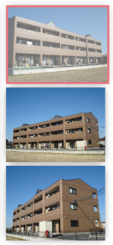

 |  |  | 1-3.メイン画像表示エリア

 |  |  |  | 選択された画像をメイン画像エリアに表示する。

